DetRetri2026072
 |  |  |  |  |  |  |  |  |  |  |  |  |  | REPORTE R10- RECAUDO CONSOLIDADO
 |  |  |  | PROCERASEO S.A.S. |  | NIT: 901 153 639 - 0 |  |  |  | Código Remuneración: | 2026072
 |  |  |  | 3. ESQUEMA FINANCIERO DEL SERVICIO PUBLICO DE ASEO
 |  |  |  | Resolución UAESP Número 27 de 2018
 | Fecha de Proceso: | 04/08/2026 |  | R10 - Recaudo Consolidado
 | Hora: | 10:15 AM |  | Fecha Desde: | 16/07/2026 |  | Fecha Hasta: | 31/07/2026
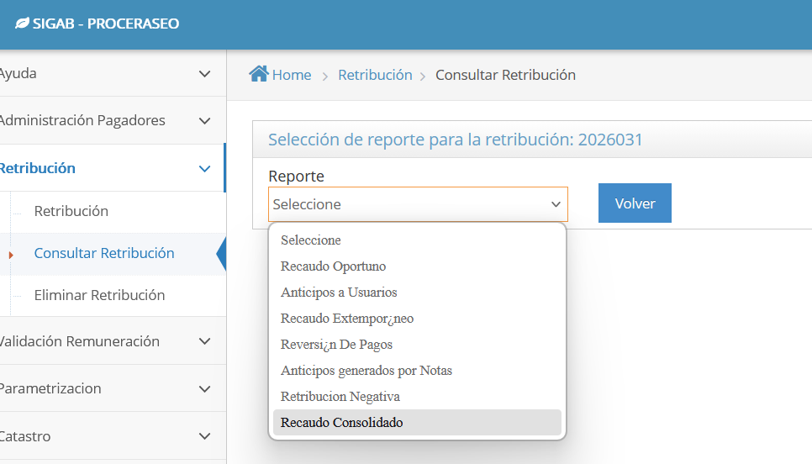
ASE | CONCESIONARIOS | RECAUDO TOTAL | RECAUDO POR DISPOSICIÓN FINAL | RECAUDO POR TRATAMIENTO DE LIXIVIADOS | RECAUDO POR COMPONENTE VIAT (DECRETO 2412/2018) | RECAUDO POR APROVECHAMIENTO | RECAUDO DEL COMPONENTE DE COMERCIALIZACIÓN PARA APROVECHAMIENTO (11,4%) | BALANCE DE SUBSIDIO O CONTRIBUCIONES | RECAUDO BASE DE REMUNERACIÓN | COSTO DE LA INTERVENTORÍA (*) | REMUNERACIÓN FINAL | CONCEPTOS ESPECIALES | REMUNERACIÓN FINAL MAS CONCEPTOS ESPECIALES
1 | PROMOAMBIENTAL DISTRITO S.A.S. ESP. | $ 17,450,228,673 | $ 907,089,032 | $ 511,619,082 | $ 268,690,519 | $ 3,815,252,257 | $ 134,368,143 | -$ 3,589,454,666 | $ 15,402,664,306 | $ 189,185,988 | $ 15,213,478,318 | $ 25,277,316 | $ 15,238,755,634
2 | LIMPIEZA METROPOLITANA S.A. ESP. | $ 20,516,143,970 | $ 1,584,179,838 | $ 890,098,163 | $ 466,611,469 | $ 5,815,089,520 | $ 222,428,730 | -$ 3,241,193,714 | $ 14,778,929,964 | $ 266,580,256 | $ 14,512,349,708 | $ 53,454,221 | $ 14,565,803,930
3 | CIUDAD LIMPIA BOGOTA S.A. ESP | $ 15,221,896,467 | $ 1,154,816,918 | $ 650,648,257 | $ 342,168,927 | $ 3,419,471,287 | $ 125,690,283 | -$ 853,244,565 | $ 10,382,345,360 | $ 154,788,536 | $ 10,227,556,824 | $ 14,341,963 | $ 10,241,898,788
4 | BOGOTA LIMPIA S.A.S. ESP. | $ 7,179,595,396 | $ 473,606,043 | $ 264,596,658 | $ 136,481,575 | $ 1,605,437,094 | $ 62,582,402 | -$ 699,882,713 | $ 5,336,774,337 | $ 120,391,083 | $ 5,216,383,254 | $ 34,128,345 | $ 5,250,511,599
5 | AREA LIMPIA DISTRITO CAPITAL S.A.S. ESP. | $ 12,073,344,662 | $ 731,686,442 | $ 412,480,816 | $ 216,220,999 | $ 2,771,170,797 | $ 105,860,252 | -$ 82,959,024 | $ 7,918,884,379 | $ 128,990,446 | $ 7,789,893,933 | $ 15,891,736 | $ 7,805,785,669
 | Total | $ 72,441,209,168 | $ 4,851,378,273 | $ 2,729,442,976 | $ 1,430,173,489 | $ 17,426,420,955 | $ 650,929,810 | -$ 8,466,734,682 | $ 53,819,598,346 | $ 859,936,309 | $ 52,959,662,037 | $ 143,093,581 | $ 53,102,755,620

 | * Costos de Interventoría: remuneración 2026031

 |  |  | _____________________________________________________________________________
 |  |  |  | Firma autorizada

 | Concesionarios | Recaudo Total | Recaudo por disposicion final | Recaudo por tratamiento de lixiviados | Recaudo por Componente VIAT ( Decreto 2412/2018) | Recaudo por aprovechamiento | Recaudo del componente de comercializacion para Aprovechamiento (11,4%) | Balance de subsidio o contribuciones | RECAUDO BASE DE REMUNERACION | Costo de la Interventoría | REMUNERACION FINAL | Conceptos especiales | REMUNERACION FINAL MAS CONCEPTOS ESPECIALES
1 | PROMOAMBIENTAL DISTRITO S.A.S. ESP. | -0.35 | -0.16 | 0.28 | 0.06 | 0.10 | -0.47 | -0.45 | 0.29 | 0.00 | 0.29 | -0.26 | 0.03
2 | LIMPIEZA METROPOLITANA S.A. ESP. | 0.35 | 0.17 | 0.38 | -0.24 | 0.42 | -0.16 | 0.11 | -0.33 | 0.00 | -0.33 | -0.28 | 0.39
3 | CIUDAD LIMPIA BOGOTA S.A. ESP | -0.45 | -0.04 | 0.22 | -0.42 | 0.42 | 0.04 | -0.49 | -0.18 | 0.00 | -0.18 | -0.32 | 0.50
4 | BOGOTA LIMPIA S.A.S. ESP. | 0.33 | -0.33 | 0.30 | -0.35 | 0.24 | 0.48 | 0.37 | -0.38 | 0.00 | -0.38 | 0.07 | -0.31
5 | AREA LIMPIA DISTRITO CAPITAL S.A.S. ESP. | 0.41 | 0.38 | -0.29 | -0.25 | 0.22 | -0.47 | -0.34 | 0.16 | 0.00 | 0.16 | 0.12 | 0.28
 | Total | 0.29 | 0.02 | 0.89 | -1.20 | 1.40 | -0.58 | -0.80 | -0.44 | 0.00 | -0.44 | -0.67 | 0.89

 | Concesionarios | Recaudo Total | Recaudo por disposicion final | Recaudo por tratamiento de lixiviados | Recaudo por Componente VIAT ( Decreto 2412/2018) | Recaudo por aprovechamiento | Recaudo del componente de comercializacion para Aprovechamiento (11,4%) | Balance de subsidio o contribuciones | RECAUDO BASE DE REMUNERACION | Costo de la Interventoría | REMUNERACION FINAL | Conceptos especiales | REMUNERACION FINAL MAS CONCEPTOS ESPECIALES
1 | PROMOAMBIENTAL DISTRITO S.A.S. ESP. | TRUE | TRUE | TRUE | TRUE | TRUE | TRUE | TRUE | TRUE | TRUE | TRUE | TRUE | TRUE
2 | LIMPIEZA METROPOLITANA S.A. ESP. | TRUE | TRUE | TRUE | TRUE | TRUE | TRUE | TRUE | TRUE | TRUE | TRUE | TRUE | TRUE
3 | CIUDAD LIMPIA BOGOTA S.A. ESP. | TRUE | TRUE | TRUE | TRUE | TRUE | TRUE | TRUE | TRUE | TRUE | TRUE | TRUE | TRUE
4 | BOGOTA LIMPIA S.A.S. ESP. | TRUE | TRUE | TRUE | TRUE | TRUE | TRUE | TRUE | TRUE | TRUE | TRUE | TRUE | TRUE
5 | AREA LIMPIA DISTRITO CAPITAL S.A.S. ESP. | TRUE | TRUE | TRUE | TRUE | TRUE | TRUE | TRUE | TRUE | TRUE | TRUE | TRUE | TRUE

